Datos personales
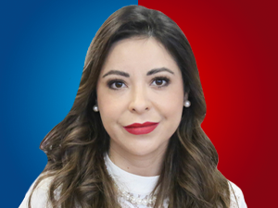

Nombres: | Pamela Alejandra
Apellidos: | Aguirre Zambonino
Facebook: | https://www.facebook.com/pameaguirreoficial
Twitter: | @pameaguirre1
Descripción:

